ACTA EJECUTIVA
 |  | ACTA DE REUNION EJECUTIVA
 |  | DOCUMENTOS DE REFERENCIA : DC-S-GC-02
Usuario | Externo |  | Asunto: |  | Reunión Virtual - Presentación de artículos escritos en construcción. |  |  |  | Fecha: | Viernes 19 de Mayo del 2023.
 |  |  | Proceso |  | Fortalecimiento y Apoyo a la Gestión Estatal - Investigación Aplicada
X
 | Interno |  | Dependencia |  | Dirección de Fortalecimiento y Apoyo a la Gestión Estatal |  |  | Hora Inicio: | 14:00:00 | Hora Final: | 16:15:00

TEMAS TRATADOS
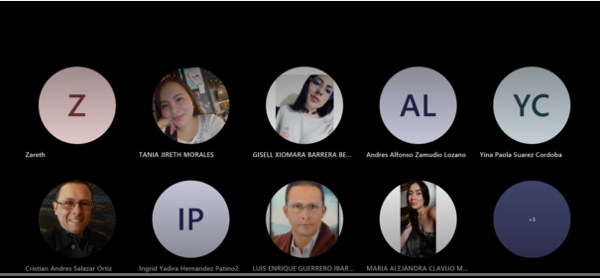 En la reunión se hizo la presentación de una nueva integrante del equipo de investigación aplicada. En segundo lugar, se realiza una retroalimentación sobre el proceso de cargue de información y los formatos correspondientes que se deben cargar en la carpeta OneDrive del equipo de investigación. En tercer lugar, se realiza la presentación de los artículos individuales con el fin de realizar observaciones y/o sugerencias sobre la construcción del mismo, con el fin de poder presentar avances la siguiente semana y programar para el mes de Junio la presentación de versiones más desarrolladas.

COMPROMISOS |  |  |  |  |  |  |  | RESPONSABLES |  | FECHA DE CUMPLIMIENTO | FIRMA
Desarrollar los artículos teniendo en cuenta las observaciones. |  |  |  |  |  |  |  | Todo el equipo |  | Semana del 23 al 26 de Mayo

ASISTENTES
NOMBRES Y APELLIDOS |  |  |  | CARGO | DEPENDENCIA | FIRMA | NOMBRES Y APELLIDOS |  | CARGO | DEPENDENCIA | FIRMA
Yina Paola Suárez |  |  |  | Contratista | DFAGE |  | Luis Enrique Guerrero Ibarra |  | Estudiante | DFAGE
Ingrid Yadira Hernández Patino |  |  |  | Contratista | DFAGE |  | Cesar Andrés Rodríguez Rodríguez |  | Estudiante | DFAGE
Maily Dayanna Arias Kader |  |  |  | Contratista | DFAGE |  | Catalina Morales Limas |  | Estudiante | DFAGE
María Alejandra Clavijo Méndez |  |  |  | Contratista | DFAGE |  | Andrés Zamudio Lozano |  | Contratista | DFAGE
Xiomara Barrera Bernal |  |  |  | Contratista | DFAGE |  | Tania Jireth Morales Arias |  | Estudiante | DFAGE
Cristian Andrés Salazar |  |  |  | Contratista | DFAGE |  | Cristem Zareth Velásquez |  | Contratista | DFAGE

